데이터샘플
상품
is a
상품 번호
상품명
정가
데이터베이스명 | 모자월드~
주아이템 | 모자
부아이템1 | 모자보관함
부아이템2 | 모자 액세서리

상품번호 | 상품명 | 정가 | 색상 | 사이즈 | 소재 | 브랜드명
1 | MLB 샌디에이고 파드리스 서울 시리즈 언스트럭쳐 볼캡 | 46,000 | 초콜렛 | FREE | 100% 코튼 | 뉴에라
2 | MLB 뉴욕 양키스 스티치 베이직 언스트럭쳐 볼캡 오션사이드 | 46,000 | 블루 | FREE | 100% 코튼 | 뉴에라
3 | MLB 핀치히터 샌디에이고 파드리스 볼캡 | 36,000 | 브라운 | FREE | 100% 폴리에스터 | 뉴에라

상품번호 | 상품명 | 정가 | 색상 | 사이즈 | 소재 | 브랜드명
4 | 모자정리함 틈새수납 | 10,500 | 그레이 | 147CM | 부직포 | 그린모닝
5 | 홈 모자 보관용 후크 행거 | 8,490 | 화이트 | 81CM | 철재 | 코멧
6 | 엠블럭 스페셜 모자 정리대 | 70,900 | 투명 | 20*20cm | 플라이트 | 순수공간

상품번호 | 상품명 | 정가 | 색상 | 사이즈 | 소재 | 브랜드명
7 | 캡 리테이너 | 5,900 | 검정 | 36CM | 고무 | 뉴에라
8 | 캡 클립 | 7,000 | 검정 | 5.4*5.1CM | 메탈 | 뉴에라
9 | 플래그 바이저 클립 | 15,000 | 금 | 2CM | 아연 | 뉴에라

ERD
*ERD(개념적 모델링)

모자
상품명
정가
소재
사이즈
색상

상품
is a
상품 번호
상품명
정가

 |  |  |  |  |  | 1 | 아이디 | sg111
 | 1 | 상품명 | MLB 샌디에이고 파드리스 서울 시리즈 언스트럭쳐 볼캡 | 구매번호 | 221 | 2 | 회원명 | 홍길동
 | 2 | 정가 | 46,000 | 상품번호 | 1 | 3 | 연락처 | 010-1111-2222
 | 3 | 소재 | 100%코튼 | 수량 | sg11 | 4 | 주소 | 성남시 중원구 ooo
 | 4 | 사이즈 | 초콜렛 | 구매일 | 2024-03-21 | 5 | 속성1
 | 5 | 색상 | FREE | 수량 | 2 | 6 | 속성2
 |  |  |  |  |  | 7 | 속성3

RDB
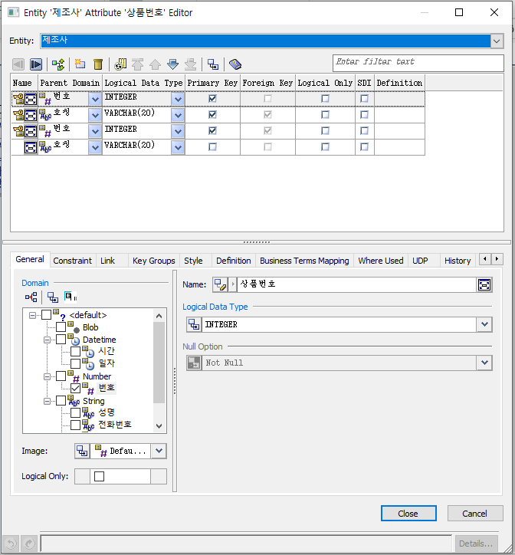
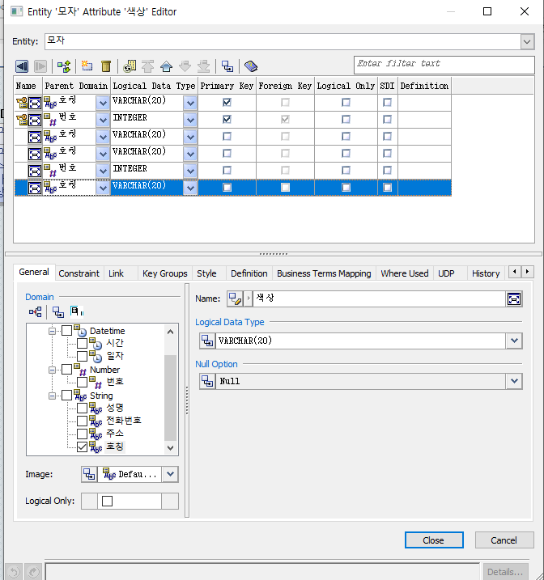
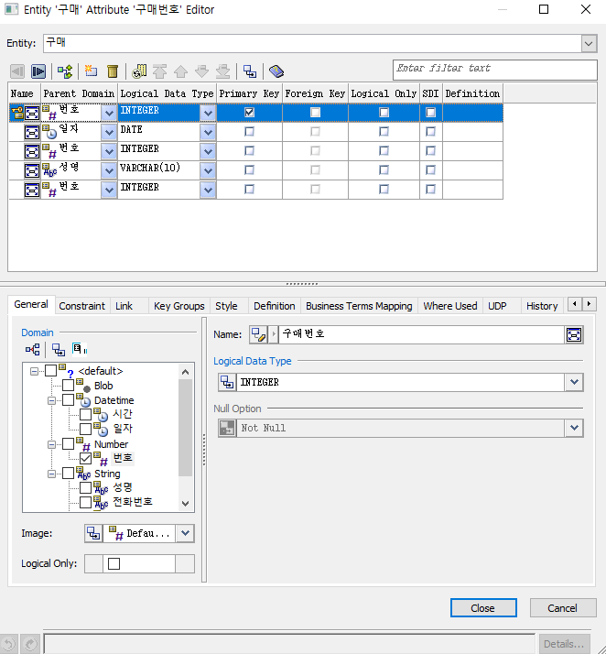
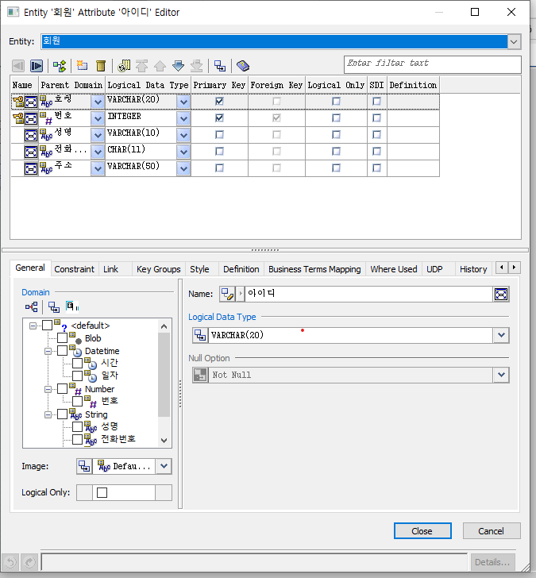
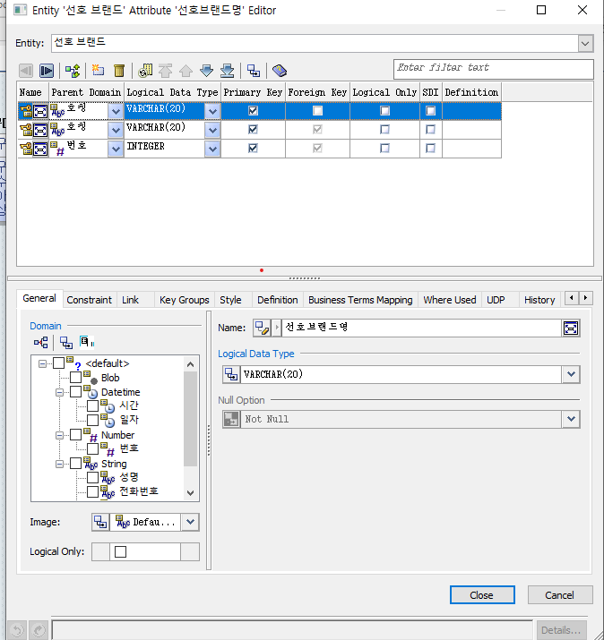
 |  | RDB(논리적 모델링)

모자
상품명
정가
소재
사이즈
색상

상품
is a
상품 번호
상품명
정가

1 | 상품( 상품번호(pk):int,상품명:char(20),정가:int,char(20),소재:char(20),사이즈:char(20)색상:char(20))
2 | 제조사( 상품번호(pk):int,제조사명:char(20))
3 | 회원 ( 아이디(pk):char(10),회원명:char(20),연락처:char(11),주소:char(50),속성1:char(20)속성2:char(20))
4 | 선호 브랜드( 아이디(pk):char(10),선호브랜드명:char(20))
5 | 구매 ( 구매번호(pk):char(10),상품번호(pk):int, 아이디(pk):char(10),구매일:date,수량:int)

 |  |  |  |  |  |  |  | 1 | 아이디 | sg111
 |  | 1 | 상품명 | MLB 샌디에이고 파드리스 서울 시리즈 언스트럭쳐 볼캡 | 구매번호 | 221 |  | 2 | 회원명 | 홍길동
 |  | 2 | 정가 | 46,000 | 상품번호 | 1 |  | 3 | 연락처 | 010-1111-2222
 |  | 3 | 소재 | 100%코튼 | 수량 | sg11 |  | 4 | 주소 | 성남시 중원구 ooo
 |  | 4 | 사이즈 | 초콜렛 | 구매일 | 2024-03-21 |  | 5 | 속성1
 |  | 5 | 색상 | FREE | 수량 | 2 |  | 6 | 속성2
 |  |  |  |  |  |  |  | 7 | 속성3

제조사 |  |  |  | 모자 |  |  | 구매 |  |  |  | 회원 | 선호브랜드

PDB
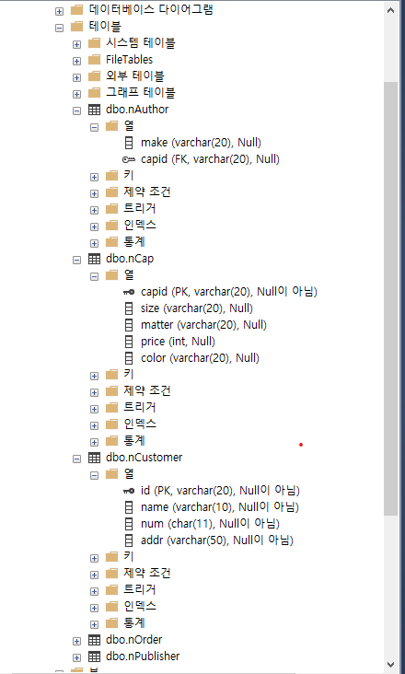
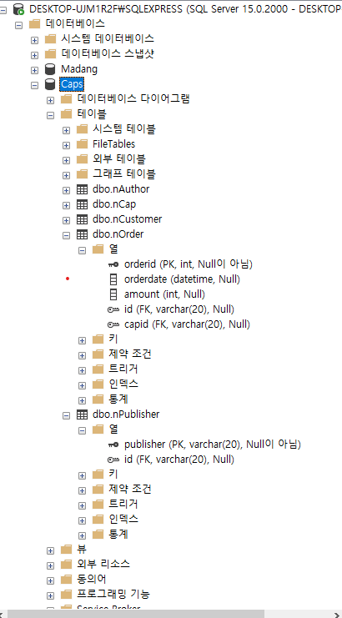
*PDB(물리적모델링)

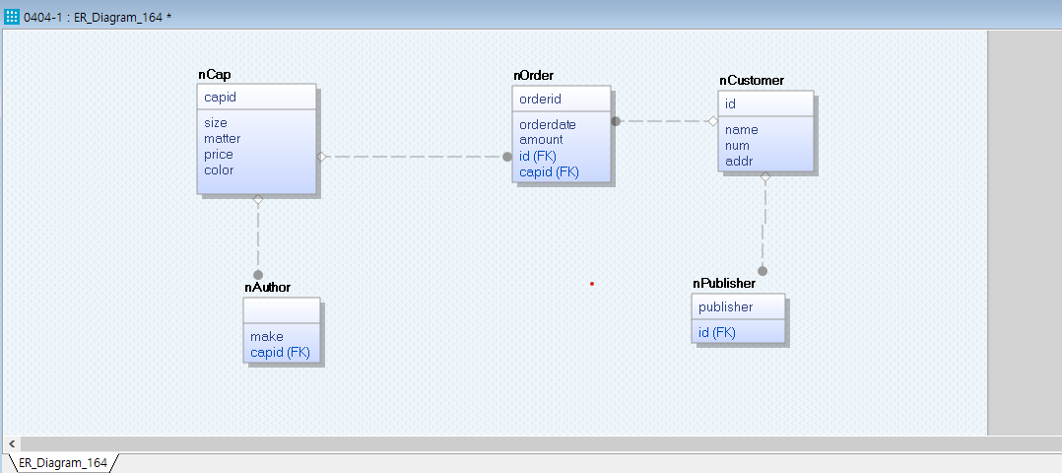

*MSSQLDB생성결과(DB명 : Caps)

